Ruedas

Criterios de desición

 | Comparativa de las diferentes configuraciones |  |  | Parámetros generales |  |  | Parámetros técnicos
Tipo de llanta | Posible configuración de ruedas | Número mínimo de ruedas | DoF | Complejidad de armado | Sensibilidad a la superficie | Sensibilidad a objetos en la superficie | Mínimo diámetro requerido | Carga Máxima
Convencional | 2 o más ruedas | 2 | 1 | Baja | Baja | Baja | 50,8 [mm] | Up to 40-60 [kg]
Rueda Giratoria | 2 (+1 DW). 3, 4 ruedas | 2 (+1 DW) | 2 | Baja | Baja | Baja | 50,8 [mm] | Up to 40-60 [kg]
Rueda Giratoria 2 | 1 (es PC) | 1 (es PC) | 1,2,3 | Baja | Baja | Alta | 25,4 [mm] | 15 [kg]
Rueda omnidireccional | 3 o 4 ruedas | 3 | 3 | Media | Alta | Alta | 101,6 [mm] | 2-30 [kg]
Rueda Mecanum | 4 o más ruedas | 4 | 3 | Alta | Alta | Alta | 101,6 [mm] | 7-15 kg

Cotizaciones

 | Cotización 1 |  |  | Cotización 2 |  |  | Cotización 3
Tipo | Link | Descripción | Precio | Link | Descripción | Precio | Link | Descripción | Precio
Convencional | Sandorobotics | Par de Llantas para Motorreductor de Plástico 65x26mm | $60 | Amazon-DollaTek | 5 llantas con motorreductor incluido (Relación de transmisión de reducción: 1:48 Voltaje de funcionamiento: 3-6 V. ) | $336 | Kinetronica |  | $25
 | Sandorobotics | Par de Llantas para Motorreductor de Plástico 65x18mm | $60
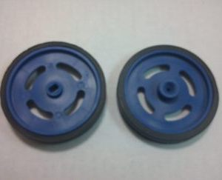 | Kinetronica | Par de llantas hechas con plástico ABS y hule de alta tracción | $50
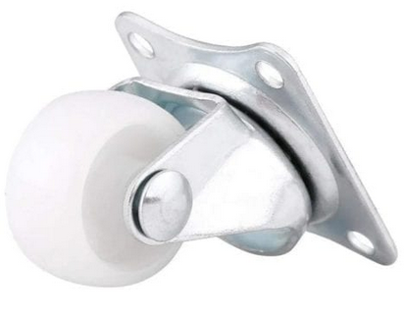 Giratoria | UNIT | Rueda Loca Nylon con 25mm Para Carrito | $28 | Mercado Libre |  | $55
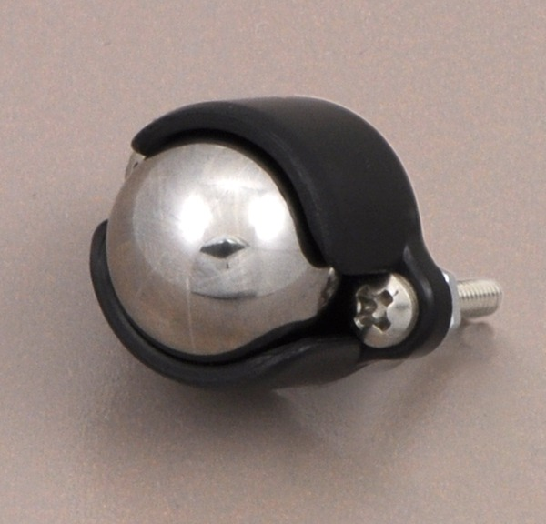 | Kinetronica | Rueda giratoria de metal de 1 1/2 pulg | $60 | Kinetronica | Rueda giratoria de plástico de 1 1/2 pulg Ligera y reduce mucho la fricción incluye accesorios Separadores de 1/16" y 1/8" fabricado con plástico ABS | $62
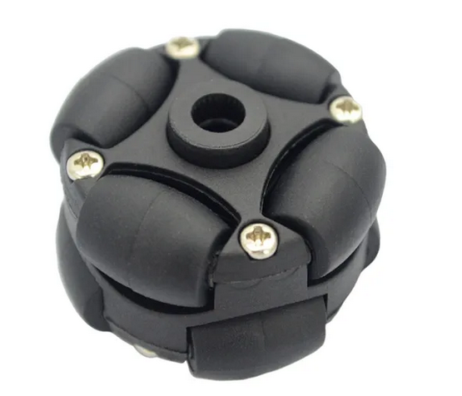 Omnidireccional | Mercado Libre | Diámetro: 1.5 puadas (38 mm) Ancho: 23,4 Material del fuselaje: plástico Peso neto: 20 g Material del rodillo: plástico Número de rodillos: 8 Carga: 2 kg | $312 | Mercado Libre | Diámetro: 58 mm Diámetro interior: 16 mm. material: caucho, plástico ABS Carga: 3 kg Diámetro del rodillo: 13 mm Peso: 60g | $660 | Sandorobotics | Diámetro de 2.75″ 14 rodillos por rueda Compatible con todos los ejes cuadrados VEX de 0,125″ 2 piezas por paquete | $680
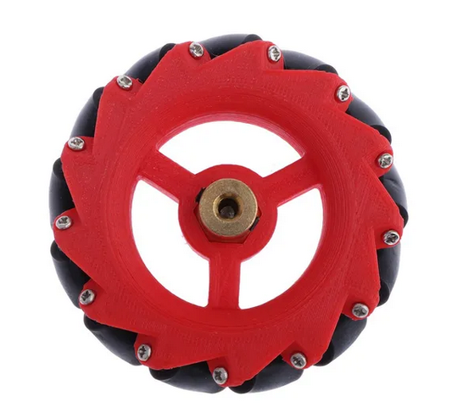 Mecanum | Mercado Libre | Material: Acrílico Tamaño (Diámetro x H): aprox. 70 x 30 mm /2.75x1.18 puadas | $349

Conclusión
Con ayuda de la comparativa se pudo observar que las ruedas que mejor se adaptan al prototipo de robot recoge pelotas de tenis son las convencionales, omnidireccionales y locas, debido a la que soportan mayor carga, su manufactura no es compleja por lo que los costos a comparación de las mecanum bajan significativamente, también soportan superficies más ásperas, como las canchas de tenis y son más resistentes que unas mecanum. Sin embargo, es necesario ver cuál es la combinación que soluciona mejor y con un menor costo la necesidad del robot.

Propuesta
Una configuración con dos llantas convencionales al frente y dos ruedas giratorias en la parte posterior

Motor
 | Cotización 1 |  |  | Cotización 2 |  |  | Cotización 3
Motorreductor | Link | Descripción | Precio | Link | Descripción | Precio | Link | Descripción | Precio
 | Kinectronica | Compacto y económico reducción 180:1 80 rpm 2.1 kg-cm Salida a eje tipo D 80mA sin carga 800mA con carga Más información en: | $140
 | UNIT | Voltaje de operación: 6V corriente sin carga: ≤200mA velocidad sin carga: 200 ± 10% rpm Voltaje de operación: 3V corriente sin carga: ≤150 mA velocidad sin carga: 90 ± 10% rpm Tamaño: 65 x 23 x 18 mm Peso: 80 gramos Relación de transmisión: 1:120 Par Maximo: 800 gF x cm Forma de L o de angulo de recto (90°) | $41 | Kinetronica |  | $65
 | Mercado Libre | Voltaje de alimentación mínimo: 3 V Voltaje de alimentación máximo: 6 V Corriente sin carga (3 V): 110 - 130mA Corriente sin carga (6 V): 130 - 150mA Velocidad sin carga (3 V): 125 RPM + / - 10 % Velocidad sin carga (6 V): 230 RPM + / - 10 % Relación de caja de cambios: 48: 1 Número de ejes: 2 Temperatura de operación mínima: -10 °C Temperatura de operación máxima: 65 °C Dimensiones: 42 mm X 22.7 mm X 47.8 mm Forma: Recto Material: Plástico Color: Amarillo | $49 | Mercado Libre | 2 piezas | $67 | Kinetronica |  | $29
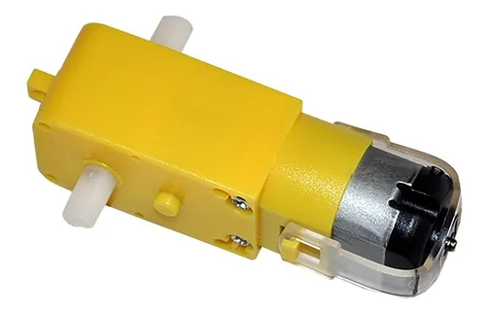 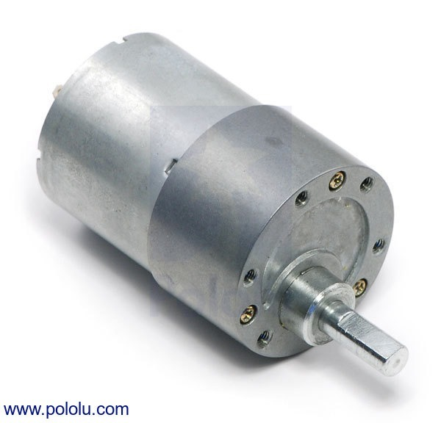 | Kinetronica | Motor con reducción 100:1 37mm de diametro 57mm de largo. Torque 16 kg-cm corriente máxima 5A 500rpm @ 12V 100mA | $450
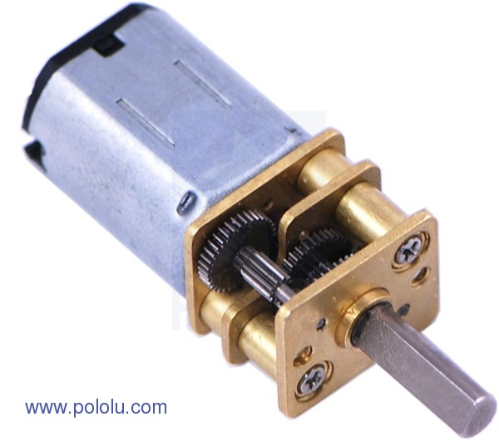 | Kinetronica | 1000:1 @6V 14rpm 40mA sin carga. 5kg-cm 0.36A con carga 298:1 @6V 100rpm 120mA sin carga. 5kg-cm 1.6A con carga 298:1 @6V 45rpm 40mA sin carga. 2.9kg-cm 1.6A con carga 250:1 @6V 120rpm 120mA sin carga. 4.3kg-cm 1.6A con carga 210:1 @6V 140rpm 70mA sin carga. 3.6kg-cm 1.6A con carga 100:1 @6V 320rpm 120mA sin carga. 2.2kg-cm 1.6A con carga 75:1 @6V 400rpm 70mA sin carga. 1.6kg-cm 1.6A con carga 50:1 @6V 625rpm 120mA sin carga. 1.1kg-cm 1.6A con carga 30:1 @6V 1000rpm 120mA sin carga. 0.6kg-cm 1.6A con carga 10:1 @6V 3000rpm 120mA sin carga. 0.3kg-cm 1.6A con carga 10:1 @6V 1300rpm 40mA sin carga. 0.2kg-cm 0.36A con carga | $315 (varía según la reducción)

Propuestas
Locomoción

 | 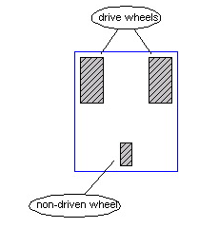 Diferencial | Sincronizado | 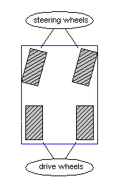 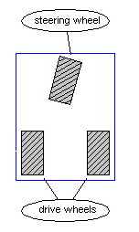 Tipo carro | 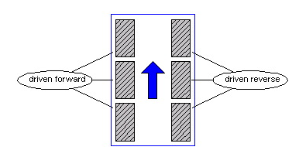 Dirección deslizante | 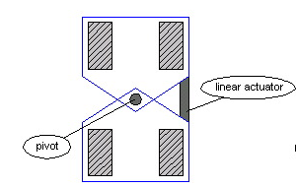 Articulada | 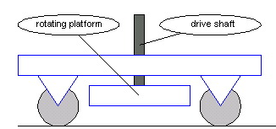 Pivote | 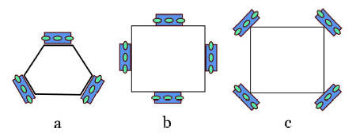 Omnidireccional
Descripción | Consta de dos ruedas impulsoras con actuadores independientes. Usulamente están al frente del robot en cada lado. | Compuesto por tres a cuatro ruedas y dos motores uno para girar las ruedas y otro para rotar las ruedas y cambiar de dirección | Cuenta con un par de ruedas conductoras y otro (o una en el caso del triciclo) par de ruedas conducidas. Las ruedas frontales conducidas unen las dos funciones (dirección y empuje) además de proveer de un radio de giro menor. | Empleado en tanque y bulldozers. Ocupan llantas u oruga de que ambos lados impulsan al robot en diferentes sentidos, para así cambiarlo de dirección, haciendo que se delice. | Similar al tipo carro o con la singularidad de que la dirección se controla mediante la deformación del chasis. | Consta de dos partes 1) un chasis de 4 ruedas de un solo GDL (giro) y una plataforma giratoria que se alza o baja para llevar acabo el cambio de dirección girando la plataforma. | El tipo de ruedas da lugar a otro tipo de locomoción, que consta de 3 o 4 llantas, todas actuadas cuya disposicón puede ser como las mostradas en la figura.
Motores | 2 | 2 | 2 | 2 | 2 | 3 (para girar ruedas, rotar plataforma y subir y bajar) | 3 o 4 (depende de las llantas)
Tipo | No-holonómico | Holonímico | No-holonómico | Holonímico | No-holonómico | Holonómico | Holonómico
Ventajas | Simplicidad | Control | Simplicidad pero con gran control sobre el mecanismo de vuelta. | Sistema de dirección implícito / Mejor tracción | Simplicidad pero con gran control sobre el mecanismo de vuelta. | Control | Sistema de dirección implícito / Mejor tracción
Desventajas | Control (complicado ir en línea recta) | Complejidad (mecanismo) | Planeación de movimientos | Control (línea recta) / Odometría | Planeación de movimientos | Versatilidad / Complejidad | Control / Odometría
Tipos de ruedas
Impulsora | Convencional |  | Convencional
Libre | De bola (mejor) / Loca |  | De bola (mejor) / Loca
Fuentes: | Lab-Rats Course MIT

Motores | Tipo | RPM | Reducción | Torque [Kg cm] | Voltaje [V] | Corriente [mA] |  | Potencia [W] | Peso [Kg] | Precio | Proveedor | Referencias
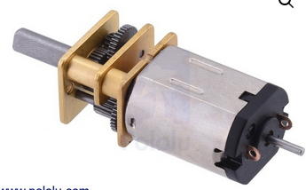 Motorreductor |  |  |  |  |  | Sin carga | Máxima
 |  | 85 | 380:1 | 5 | 6 | 100 | 1500 | 1.1 | 0.01 | 500 | Sandorobotics | Pololu
 |  | 100 | 298:1 | 3.4 | 6 | 100 | 1500 | 1 | 0.01 | 500
 |  | 150 | 210:1 | 3 | 6 | 70 | 1600 | 1.1 | 0.01 | 500
 |  |  |  |  |  |  |  |  |  | 122 | Ag Electrónica
 |  |  |  |  |  |  |  |  |  | 315 | Kinetronica

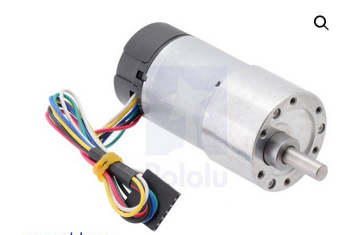 Con Encoder |  | 500 | 20.4:1 | 6 | 12 | 300 | 5600 | - | 0.098 | 1250
 |  | 99 | 99:1 | 15 | 6 | 420 | - | 3.9 | - | 400 | Kinetrónica
 |  | 110 | 34:1 | 5.2 | 6 | 600 | 1100 | 3.1 | - | 550 | Mercado Libre

Llantas
 | NOTAS
 | Comentar problema de aspa
 | Platicar necesidad de encoders

